Consumo Eléctrico
Jun-20 |  | Por favor llenar solo los casilleros en Azul con fondo Verde
 |  |  | Estos casilleros son opcionales |  |  |  |  |  |  | Sup (m2) | Heladera | Lavarropa | Iluminacion | Refrigeracion | Calefac. | Microonda | Cafetera | TV+Radio+Electr. | Informatica | Stand By | Planchado | Bomba | Secador | otros | HornoE |  | EXTRA | Todo Electicidad | Cocción | CAS | Piloto | Calefacción | kWh/año

Auditoria de Consumo |  | Autor o Resposable: |  | Su Monbre |  | Superficie Cubierta (m2) | 67 |  |  |  | ELECTRICIDAD |  |  |  |  |  |  |  |  |  |  |  |  |  |  |  |  |  | GAS
Las celdas con este color se puede modificar |  | e:mail: |  | Yo_Ud@unsxx.xxx |  | Número de personas en la Vivienda | 2 | # Persona | Autor o Resposable: | Sup (m2) | Heladera | Lavarropa | Iluminacion | Refrigeración | Calefacción | Microonda | Cafetera+Tostadora + batidora | TV+Radio+DVD | Informatica | Stand By | Plancha | Bomba | Secador Pelo | Otros | Horno Eléctrico | TemoT_EE | Extra (NO incluido en total) | Todo Electicidad | Cocción | ACS | Piloto | Calef. | Total Gas | Consumo Totales Gas+Electricidad
Las otras NO las modifique por favor |  | Fecha de ensayo: |  | 1-Feb-16 |  | Dieccion | Italia xxx | 2 | Su Monbre | 67.0 | 730 | 17 | 77 | 482 | 0 | 0 | 18 | 226 | 25 | 248 | 115 | 0 | 2 | 1 | 0 |  | 0.0 | 1,941 | 1,263 | 2,838 | 2,171 | 8,954 | 15,226 | 17,167
Auditoria de Consumo |  | Tipo de vivienda |  | Casa | Casa/Dpto | Localidad: | Vicente Lopez
 |  | Consumos Electricos

Consumos Electricos de Casa de 67 mts.2 en Vicente Lopez con 2 personas adultas
 |  | [W] | [W] | [h] | [Wh] | [kWh] | [kWh]
 | Caracteristicas | Potencia Nominal unitaria | Pot_medida unitario | hs_Uso/dia | Consumo diario | Consumo diario | Consumo Annual [kWh] | Comentarios
Artefacto | Marca y Clase |  |  |  | o Consumo por ciclo
Heladera A | Electrolux Clase A | NO Llenar | NO Llenar | NO Llenar | 2000 | 2.00 | 730.0
Heladera B | Acme 1 | NO Llenar | NO Llenar | NO Llenar | 0 | 0.00 | 0.0
Lavarropa | Acme 2 | NO Llenar | NO Llenar | 2.0 | 272 | 0.27 | 16.6
Luces principles | Las que más frecuentemente se encienden | 60.0 | 38 | 4.5 | 172.5 | 0.17 | 63.0
Luces ocacionales | Encendido Ocacional | 168.0 | 129 | 0.3 | 38.8 | 0.04 | 14.2
Ventilador Techo o Pie |  |  | 120 | 1.00 | 120.0 | 0.12 | 43.8
Aire Acondicionado |  |  | 1200 | 1.00 | 1200 | 1.20 | 438.0
Estufas Electricas |  | 2000 | 2500 | 0.00 | 0 | 0.00 | 0.0
Cafetera |  |  | 1200 | 0.00 | 0 | 0.00 | 0.0
Microondas |  |  | 900 | 0.00 | 0 | 0.00 | 0.0
Tostador |  |  | 750 | 0.00 | 0 | 0.00 | 0.0
Batidora |  | 25 | 25 | 2.00 | 50.0 | 0.05 | 18.3
PC ´s (monit+CPU) |  | 12 | 12 | 2.0 | 24.0 | 0.02 | 8.8
Laptop |  | 160 | 154 | 0.0 | 0.000 | 0.00 | 0.0
Impresoras | Laser HP1022 | 50 | 100 | 0.0 | 3.333 | 0.00 | 1.2
WiFi +Router |  | 50 | 500 | 0.1 | 41.667 | 0.04 | 15.2
Radio |  | 20 | 12 | 24.0 | 288.000 | 0.29 | 105.1
TV | LG (LED 35") | 70 | 90 | 2.0 | 180.0 | 0.18 | 65.7
TV Stand By | (LED 35") | 0.35 | 0 | 24.0 | 8.4 | 0.01 | 3.1
DVD | (panasonic S 700) | 15 | 15 | 0.5 | 7.5 | 0.01 | 2.7
Stand By Teléfono |  | 5 | 5 | 24.0 | 600.0 | 0.60 | 219.0
Stand By otros |  | 3 | 3 | 24.0 | 72.0 | 0.07 | 26.3
Consumos total gas+electricidad Casa en Vicente Lopez (kWh)=19109
Heladera | 730
Lavarropa | 17
Iluminacion | 77
Refrigeración | 482
Calef. Electricidad | 0
Microonda | 0
Cafetera+Tostadora + batidora | 18
Informatica | 25
TV+Radio+DVD | 226
Stand By | 248
Secador Pelo | 2
Plancha | 115
Bomba | 0
Horno Electr. | 0
Otros | 1
Cocción | 1263
ACS | 2838
Piloto | 2171
Calef. GAS | 8954
TV-Cable (modulo) |  | 12 | 6 | 24.0 | 144.0 | 0.14 | 52.6
Secador Pelo |  | 300 | 300 | 0.0 | 5.0 | 0.01 | 1.8
Plancha |  | 1000 | 900 | 0.4 | 315.0 | 0.32 | 115.0 |  |  |  |  |  |  |  |  |  |  |  |  |  |  |  |  |  |  |  |  |  | Heladera | 730
Bomba Agua |  |  | 0 | 25.0 |  | 0.00 | 0.0 |  |  |  |  |  |  |  |  |  |  |  |  |  |  |  |  |  |  |  |  |  | Lavarropa | 17
Horno Electrico |  |  | 0 | 1500.0 |  | 0.00 | 0.0 |  |  |  |  |  |  |  |  |  |  |  |  |  |  |  |  |  |  |  |  |  | Iluminacion | 77
TermoTanque Electri |  | NO Llenar | NO Llenar | NO Llenar | 0.0 | 0.00 | 0.0
Otros 1 |  | 200 | 200 | 0.02 | 3.3 | 0.00 | 1.2 |  |  |  |  |  |  |  |  |  |  |  |  |  |  |  |  |  |  |  |  |  | Refrigeración | 482
Otros 2 |  |  | 0 | 24.0 |  | 0.00 | 0.0 |  |  |  |  |  |  |  |  |  |  |  |  |  |  |  |  |  |  |  |  |  | Calef. Electricidad | 0
Otros 3 |  |  | 0 | 24.0 |  | 0.00 | 0.0 |  |  |  |  |  |  |  |  |  |  |  |  |  |  |  |  |  |  |  |  |  | Microonda | 0
Extra1 |  |  | 0 | 24.0 |  | 0.00 | 0.0
Extra2 |  |  | 0 | 24.0 |  | 0.00 | 0.0
Extra3 |  |  | 0 | 24.0 |  | 0.00 | 0.0
Extra4 |  |  | 0 | 24.0 |  | 0.00 | 0.0
Total - auditoria |  |  |  |  |  |  |  | Diferencia |  |  |  |  |  |  |  |  |  |  |  |  |  |  |  |  |  |  |  |  | Cafetera+Tostadora + batidora | 18
Todos los consumo electrico - Medición |  |  |  |  | 5545.6 | 5.55 | 1,941 | -3.749% |  |  |  |  |  |  |  |  |  |  |  |  |  |  |  |  |  |  |  |  | Informatica | 25
Total - Facturación |  |  |  |  |  | Según Factura Luz | 2,017 |  |  |  |  |  |  |  |  |  |  |  |  |  |  |  |  |  |  |  |  |  | TV+Radio+DVD | 226
 |  |  |  |  |  |  |  |  |  |  |  |  |  |  |  |  |  |  |  |  |  |  |  |  |  |  |  |  | Stand By | 248
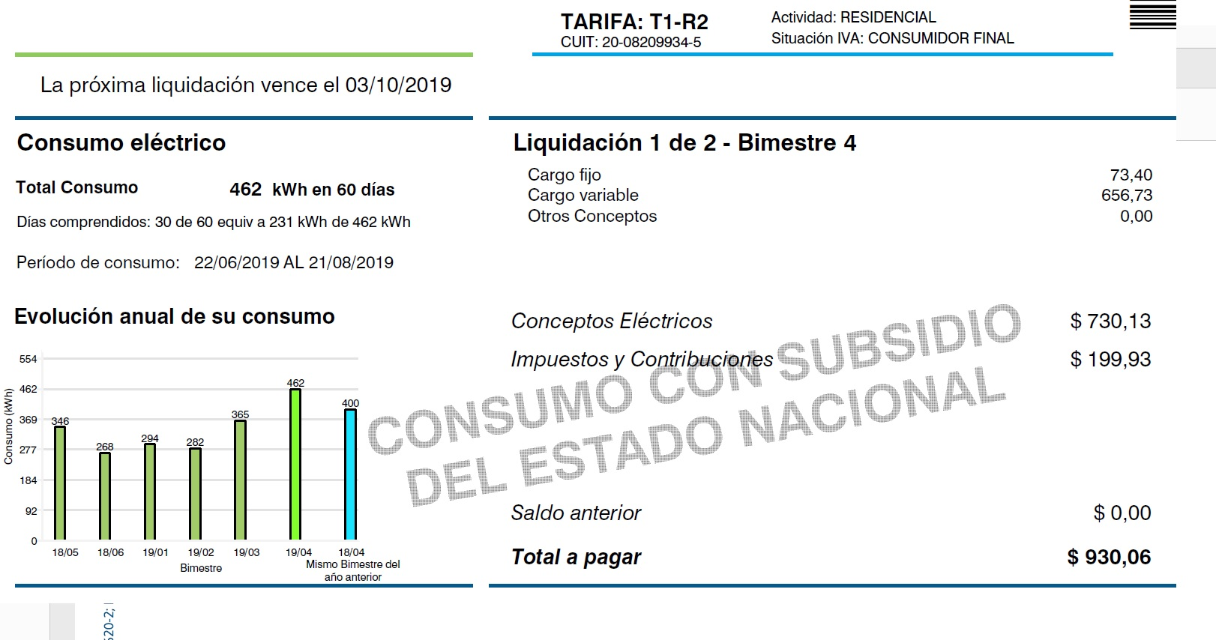
 |  |  |  |  |  |  |  |  |  |  |  |  |  |  |  |  |  |  |  |  |  |  |  |  |  |  |  |  | Secador Pelo | 2
Resumen eléctrico | [kWh] | [kWh] |  |  |  |  |  |  |  |  |  |  |  |  |  |  |  |  |  |  |  |  |  |  |  |  |  |  | Plancha | 115
Aterfacto | Consumo diario | Consumo Annual [kWh] |  |  |  |  |  |  |  |  |  |  |  |  |  |  |  |  |  |  |  |  |  |  |  |  |  |  | Bomba | 0
Heladera | 2 | 730 |  |  |  |  |  |  |  |  |  |  |  |  |  |  |  |  |  |  |  |  |  |  |  |  |  |  | Horno Electr. | 0
Lavarropa | 0 | 17 |  |  |  |  |  |  |  |  |  |  |  |  |  |  |  |  |  |  |  |  |  |  |  |  |  |  | Otros | 1
Iluminacion | 0 | 77 |  |  |  |  |  |  |  |  |  |  |  |  |  |  |  |  |  |  |  |  |  |  |  |  |  |  | Cocción | 1263
Refrigeración | 1 | 482 |  |  |  |  |  |  |  |  |  |  |  |  |  |  |  |  |  |  |  |  |  |  |  |  |  |  | ACS | 2838
Calefacción | 0 | 0 |  |  |  |  |  |  |  |  |  |  |  |  |  |  |  |  |  |  |  |  |  |  |  |  |  |  | Piloto | 2171
Microonda | 0 | 0 |  |  |  |  |  |  |  |  |  |  |  |  |  |  |  |  |  |  |  |  |  |  |  |  |  |  | Calef. GAS | 8954
Cafetera+Tostadora + batidora | 0 | 18
Informatica | 0 | 25 |  | Annual | 2017 | kWh |  |  |  |  |  |  |  |  |  |  |  |  |  |  |  |  |  |  |  |  |  |  | Consumos total gas+electricidad Casa en Vicente Lopez (kWh)=19109
TV+Radio+DVD | 1 | 226
Stand By | 1 | 248 |  | 18/05 | 346
Secador Pelo | 0 | 2 |  | 18/06 | 268
Plancha | 0 | 115 |  | 19/01 | 294
Bomba | 0 | 0 |  | 19/02 | 282
Horno Electr. | 0 | 0 |  | 19/03 | 365
Otros | 0 | 1 |  | 19/04 | 462
Extra | 0 | 0
TOTAL | 6 | 1941 |  | 19/05 | 400

 | Diario | Anual
Resumen GAS | [kWh] | [kWh]
Cocción | 2 | 1263
ACS | 5 | 2838
Piloto | 5 | 2171
Calef. | 26 | 8954

Consumo Totales Gas+Electricidad | 50 | 19109
Todo Electicidad | 6 | 1941
Total Gas | 39 | 15226

 |  |  |  |  |  |  |  |  |  |  |  |  |  |  |  |  |  |  |  |  |  |  |  |  |  |  |  |  |  |  | medida kW | medida W

 |  |  |  |  |  |  |  |  |  |  |  |  |  |  |  |  |  |  |  |  |  |  |  |  |  |  |  |  |  |  | 0.05 | 50
 |  |  |  |  |  |  |  |  |  |  |  |  |  |  |  |  |  |  |  |  |  |  |  |  |  |  |  |  |  |  | 0.01 | 10
 |  |  |  |  |  |  |  |  |  |  |  |  |  |  |  |  |  |  |  |  |  |  |  |  |  |  |  |  |  |  | 0.9 | 900
 |  |  |  |  |  |  |  |  |  |  |  |  |  |  |  |  |  |  |  |  |  |  |  |  |  |  |  |  |  |  |  | 0
 |  |  |  |  |  |  |  |  |  |  |  |  |  |  |  |  |  |  |  |  |  |  |  |  |  |  |  |  |  |  | 0.4 | 400
 |  |  |  |  |  |  |  |  |  |  |  |  |  |  |  |  |  |  |  |  |  |  |  |  |  |  |  |  |  |  | 1.09 | 1090
 |  |  |  |  |  |  |  |  |  |  |  |  |  |  |  |  |  |  |  |  |  |  |  |  |  |  |  |  |  |  |  | 0
 |  |  |  |  |  |  |  |  |  |  |  |  |  |  |  |  |  |  |  |  |  |  |  |  |  |  |  |  |  |  | 0 | 0
 |  |  |  |  |  |  |  |  |  |  |  |  |  |  |  |  |  |  |  |  |  |  |  |  |  |  |  |  |  |  | 0 | 0
 |  |  |  |  |  |  |  |  |  |  |  |  |  |  |  |  |  |  |  |  |  |  |  |  |  |  |  |  |  |  | 0 | 0

Consumo de Gas Natural
Auditoría de Gas |  |  |  | Por favor llenar solo los casilleros en Azul con fondo Verde
Consumo de Gas =659,89 m3/año
Consumo Base
Calefacción
 |  | Autor o Resposable: |  | JB |  | Superficie Cubierta (m2) |  | 60
 |  | e:mail: |  |  |  | Número de personas en la Vivienda |  | 2
 |  | Fecha de ensayo: |  | 2016-02-01 |  | Dieccion |  | XXX
 |  | Tipo de vivienda |  | Dpto |  | Localidad: |  | CABA
 |  | Duracion del Invierno (días) |  | 100 |  | Estufas (pot. Media Totasl) |  | 4000 | (kCal/h)
 |  |  |  | Consumo de Gas =659,89 m3/año |  |  |  | 36.0
 |  |  |  | cocc.+ACS+Pil. | Calef. | Horas de uso |  | 36.00
 |  | Dias en un bimestre | 60.83 |  | 0.28 | 0.6 | Base= | 84.6
 |  |  |  |  |  | 84.6 |  | 235
Bimestre | Bimestre | (m3/bimestre) | diario | base (diario) | Calefacción (m3/día) | base (bim) | Calefacción (Bim) | Base(Nominal) | Base Nominal)
ener-febr | 1 | 43.00 | 0.71 | 0.71 | 0.00 | 43.0 | 0.0 | 84.6 | 1.4
Mar-Abr | 2 | 135.70 | 2.23 | 1.39 | 0.84 | 84.6 | 51.1 | 84.6 | 1.4
Mayo-Jun | 3 | 225.42 | 3.71 | 1.39 | 2.31 | 84.6 | 140.8 | 84.6 | 1.4
Jul-Agos | 4 | 135.53 | 2.23 | 1.39 | 0.84 | 84.6 | 50.9 | 84.6 | 1.4
Sept-Oct | 5 | 84.24 | 1.38 | 1.38 | 0.00 | 84.2 | 0.0 | 84.6 | 1.4
Nov-Dic | 6 | 36.00 | 0.59 | 0.59 | 0.00 | 36.0 | 0.0 | 84.6 | 1.4
ener-febr | 1 | 58.86 | 0.97 | 0.97 | 0.00 | 58.9 | 0.0 | 84.6 | 1.4
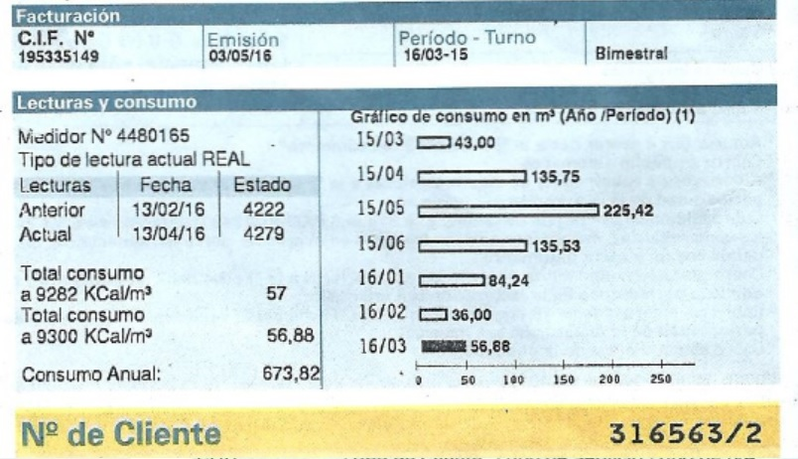
Consumo Total 20200,0744069047 kWh/año
Transporte | 8571.4285714
Gas | 0
Emectricidad | 0
 | 8571.4285714
 | 2200
 | 187.71428571
 | 59.833928571
 | 28.157142857
 | 7135.9404783
 | 2017
TOTALES | 659.9 | 659.9 |  |  |  | 417.0 | 242.8
Consumo de Gas =659,89 m3/año
 | Equivalencia | 1 m3 (GN) | 10.814 | Kwh
Total Anual |  | 660 |  | base-piloto= | 0.26
 | m3/año | m3/día | kWh /dia | kWh/Año
Cocción | 80.3 | 0.22 | 2.38 | 868
ACS | 172.5 | 0.5 | 5.11 | 1,865
Piloto | 164.3 | 0.45 | 4.87 | 1,776
Calef. | 242.8 | 2.43 | 26.26 | 2,626
TOTALES | 659.9 | 3.6 | 38.6 | 7,136

Consumo de Agua caliente Sanit. |  |  | Q_gas= | 0.47 | m3/día
 |  |  | Q_gas= | 4395 | kcal/día | años
eff= | 0.74 |  | V_agua(Litros/dia) | 130 | Litros /dia
DT= | 25 |  | V_agua(Litros/dia) | 65 | Litros /dia/personas

 |  | Consumo Total 20200,0744069047 kWh/año

 |  | Annual | 659.89 | m3

 |  | 15/03 | 43.00 | m3
 |  | 15/04 | 135.70
 |  | 15/05 | 225.42
 |  | 15/06 | 135.53
 |  | 16/01 | 84.24
 |  | 16/02 | 36.00
 |  | 16/03 | 58.86

